титул ПОДП
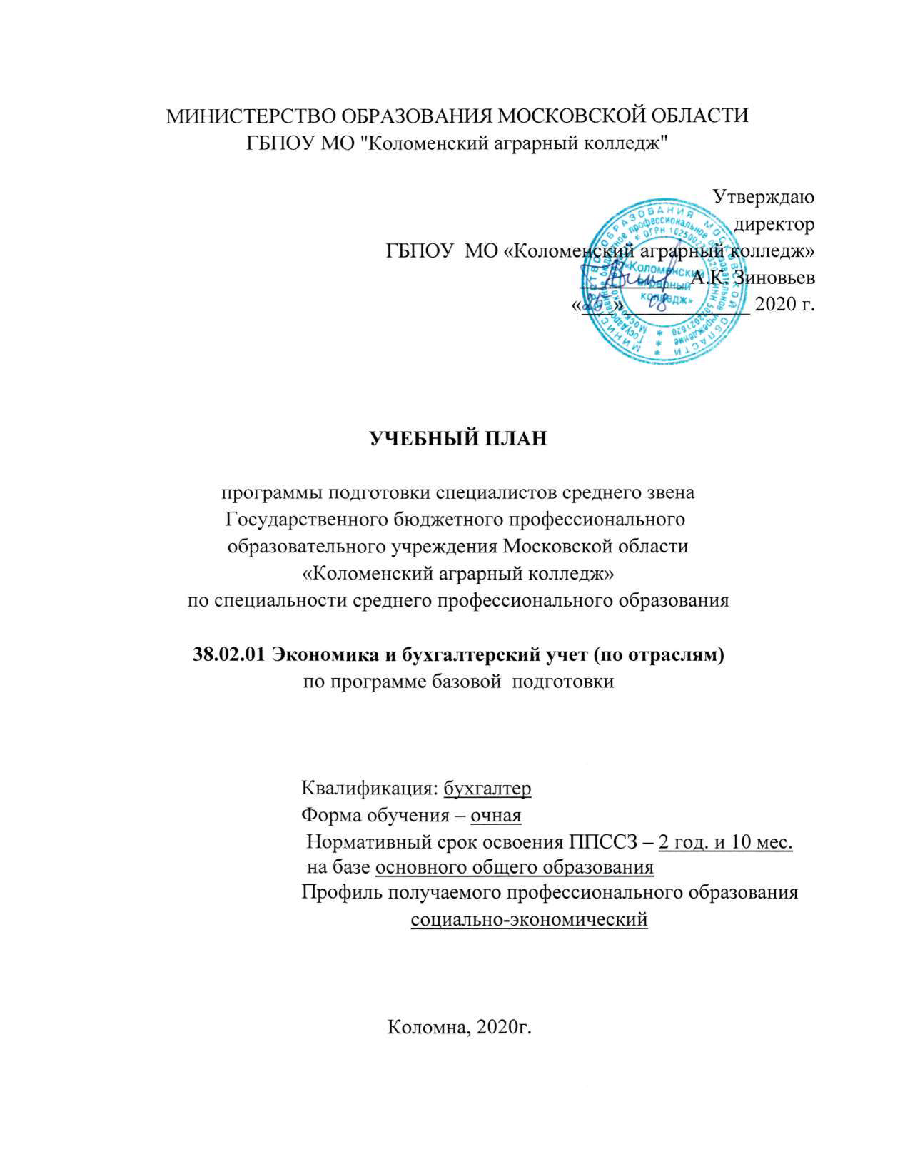
МИНИСТЕРСТВО ОБРАЗОВАНИЯ МОСКОВСКОЙ ОБЛАСТИ
ГБПОУ МО "Коломенский аграрный колледж"

Утверждаю
директор
ГБПОУ МО «Коломенский аграрный колледж»
__________ А.К. Зиновьев
«___»____________ 2020 г.

УЧЕБНЫЙ ПЛАН

программы подготовки специалистов среднего звена
Государственного бюджетного профессионального
образовательного учреждения Московской области
«Коломенский аграрный колледж»
по специальности среднего профессионального образования

38.02.01 Экономика и бухгалтерский учет (по отраслям)
по программе базовой подготовки

Квалификация: бухгалтер
Форма обучения – очная
Нормативный срок освоения ППССЗ – 2 год. и 10 мес.
на базе основного общего образования
Профиль получаемого профессионального образования
социально-экономический

Коломна, 2020г.

